Накладная-№3
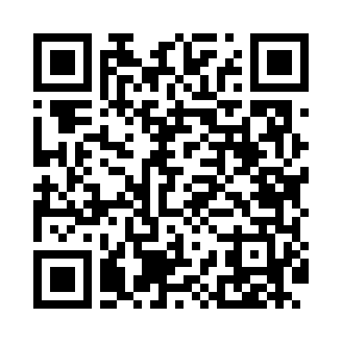
Номер товарно-транспортной накладной: |  |  | Торговый представитель: Kamol aka
Поставщик: Toshkent falcon fly 2 |  |  | Телефон торгового представителя: +998979626299
Дата отгрузки: 19.11.2025 |  |  | Контрагент: Dona zakass
Дата консигнации: |  |  | Адрес:
Доставщик: |  |  | Телефон:
Телефон доставщика:
Время заказа: 19.11.2025 12:36:00
№ | Штрих-код | Название товаров (работ,услуг) | Количество | Количество в кейсе | Цена | Сумма
 |  |  | 39 |  |  | 80.7
1 | 6665202058903 | Тарелка керамические B24-D3323 CZT18-112 XP-1 3-111 | 15 | 15 шт. | 1.90 | 28.50
2 | 3567802835256 | Пластмассовый столовый поднос, JB-8004, 34×24 см, XP-35-25 | 5 | 5 шт. | 1.70 | 8.50
3 | 3567802835263 | Пластмассовый столовый поднос, JB-8005, 40×29 см, XP-35-26 | 5 | 5 шт. | 2.20 | 11
4 | 6678920192507 | Металл қошиқча DB-92-50 | 2 | 2 шт. | 1.90 | 3.80
5 | 6678920192491 | Металл санчқи DB-92-49 | 2 | 2 шт. | 2.20 | 4.40
6 | 6905621392043 | Нож десертный золотой цвет DB-92-8 | 1 | 1 шт. | 3.50 | 3.50
7 | 6937713905312 | Металлическая подставка для Бумаги DB-306-19 | 4 | 4 шт. | 1.50 | 6
8 | 6988006129335 | Поднос пластмассовая 1400T GB-29-33 | 5 | 5 шт. | 3 | 15
Итого: 80.7$|->UZS: 1,008,750.00

